Informe infográfico
INFORME TWITTER - FORMATO INFOGRÁFICO

 | CUENTA |  |  | TIPOLOGÍA DE TWEETS PUBLICADOS

 | 0 | 34
 | 0 | 7
 | 0 | 3
 | 0
 |  | 32
 | 5,405 | 1,240 |  | Tweets | 34
 |  |  |  | Fotos | 7
 | Seguidores | Nuevos seguidores |  | Vídeos | 3
 |  |  |  | Enlace
450 | 450 | 20,956 |  |  | 32
 |  |  |  | Total de tweets
 |  |  |  | 76
 | Siguiendo | Tweets

ENGAGEMENT - INTERACCIÓN |  |  | Este mes [Octubre] |  |  |  | 20

Replies |  |  |  | 50
Menciones |  |  |  | 180
Retweets |  |  |  | 80
Favoritos |  |  |  | 32
180
menciones
Replies |  | 50
Menciones |  | 180
Retweets |  | 80
Favoritos |  | 32

TOTAL EGANGEMENT |  | 342

 | ALCANCE |  |  | CAMPAÑAS CON HASHTAGS

Clics en enlaces |  | 190 |  | #SorteoBlog |  | 1,345 | 1,000,000
Impresiones cuenta |  | 250,890 |  | Hashtag |  | Tweets | Impresiones
Influencia [Klout] |  | 56 |  | #SorteoBlog |  | 1,345 | 1,000,000
 |  |  |  | Hashtag |  | Tweets | Impresiones
 | TWEET CON MÁS REPERCUSIÓN |  |  | #SorteoBlog |  | 1,345 | 1,000,000
 |  |  |  | Hashtag |  | Tweets | Impresiones
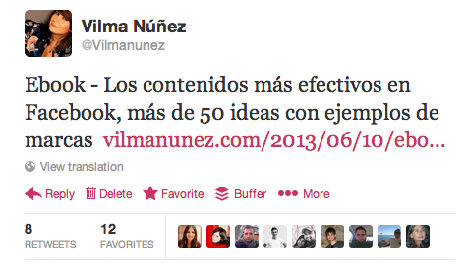

 |  |  |  | CONCLUSIONES

20 | 8 | 12
Replies | Rtweets | Favoritos
TOTAL EGANGEMENT |  | 40

